关系图
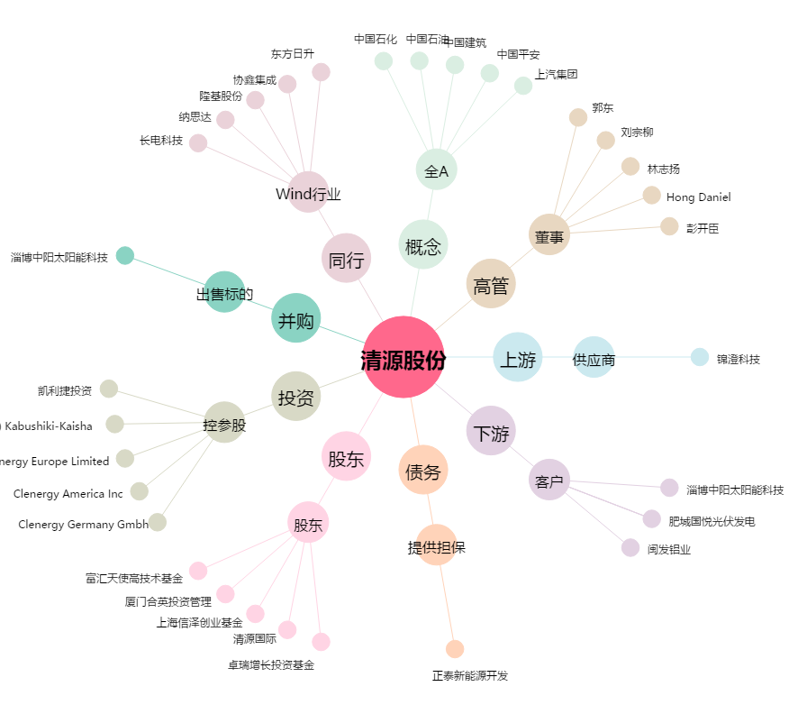
清源股份[603628.SH] - 关系概览图

